CollectiveAccess
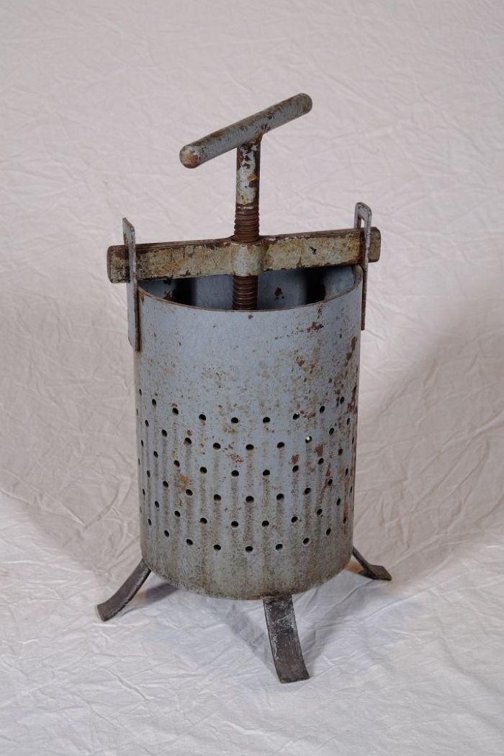
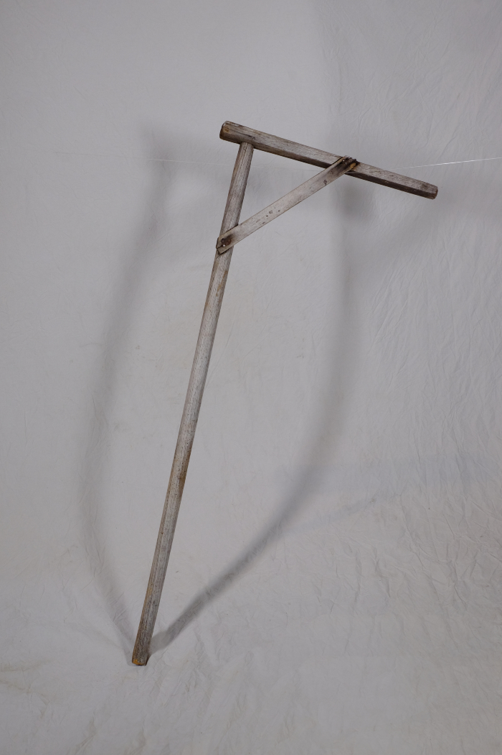
Image | Object | Description | Date
 | Obstpresse (A1127) | Die Presse diente zur Herstellung von Säften aus Obst und Gemüse. Indem man die Kurbel immer weiter nach unten drehte, konnte man großen Druck auf das Pressgut ausüben.
 | Rührstab für Pflaumenmus (A1772) | In der Erntezeit wurden große Mengen an Obst auf einmal verkocht. Hierfür wurden beispielsweise die großen Tröge in den Waschhäuser genutzt. In diese wurde unten einige Kieselsteine gelegt, damit das Mus nicht anbrannte. Mit dem Rührgerät konnte in dem großen Gefäß umgerührt werden.
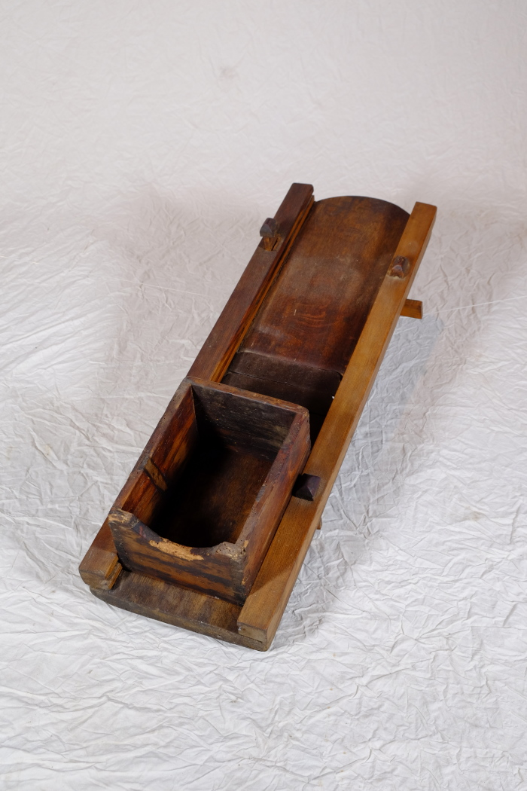
 | Kohlhobel, A1465 (R08) | Verarbeiten, Handeln, Lagern – 1 War die Ernte eingebracht, folgte deren Weiterverarbeitung. Diese fiel in die Herbst- und Winterzeit. Lebensmittel mussten haltbar gemacht werden, da es noch keine Kühlschränke und Gefrierfächer gab. Gängige Techniken hierfür waren das Säuern (Sauerkraut, Gurken), das Einkochen (Marmelade, Obst) oder das Trocknen (Dörrobst, Kräuter, Hülsenfrüchte). Für tierische Produkte kamen außerdem noch das Pökeln (Fleisch und Fisch) und das Räuchern (Fleisch, Käse, Wurst) in Frage. Um beispielsweise Sauerkraut herzustellen, wurde der (Weiß-)Kohl mit Hilfe eines Hobels in Streifen geschnitten. Diese wurden in einen Gärtopf gegeben und mit Salz vermengt. Nun musste das Gemisch unter Druck gesetzt und luftdicht verschlossen werden. Die Flüssigkeit aus dem Kohl trat aus und in der Luft befindliche Milchsäurebakterien setzten die Gärung in Gang. Bereits nach wenigen Tagen entstand Milchsäure, die den Kohl haltbar machte und ihm seinen typischen Geschmack verlieh. Weitere Objekte aus dieser Kategorie: A1133 – Glasballon A1475 – Gärtopf A1774 – Sauerkrautstampfer

